Overig
Overige eisen
Eisen aan ondersteuning
O.1 | De door u geboden oplossing beschikt over een correcte Nederlandstalige gebruikers- en beheerdersondersteuning/handleiding;
O.2 | Er wordt ook gedegen inrichtingsdocumentatie geleverd. De documentatie is altijd actueel. Dat wil zeggen dat als onderdeel van uitlevering van nieuwe releases altijd bijgewerkte documentatie is;
O.3 | De Opdrachtnemer verzorgt een Nederlandstalige helpdesk voor zowel technische als functionele ondersteuning. De helpdesk is het centrale punt voor het melden van incidenten, het stellen van vragen, indienen van wijzigingsvoorstellen en geeft informatie/ inzicht in de afhandeling daarvan;
O.4 | De Opdrachtnemer geeft aan de Aanbestedende dienst inzicht in veelvoorkomende meldingen van andere klanten;
O.5 | De helpdesk van de Opdrachtnemer levert zowel telefonische ondersteuning als ondersteuning via e-mail en/of een webportaal;
O.6 | De helpdesk is telefonisch bereikbaar op werkdagen tussen 08.00 en 17.00 uur (CET);
O.7 | De helpdesk is elektronisch bereikbaar 7 dagen per week gedurende 24 uur, afgezonderd van tijd waarin onderhoud plaatsvindt;
O.8 | Voor ondersteuning door de helpdesk van de Opdrachtnemer worden geen aanvullende kosten in rekening gebracht;
O.9 | U biedt de mogelijkheid om zowel telefonisch als via e-mail gebruikersvragen in te dienen;
O.10 | Voor de IT-afdeling biedt u ondersteuning voor de inrichting van de voorziening;
O.11 | U biedt de IT-afdeling de mogelijkheid om zowel telefonisch als via e-mail technische ondersteuningsvragen in te dienen;
O.12 | De technische ondersteuningsvragen worden door u binnen 12 werkuren inhoudelijk beantwoord;
Eisen aan ondersteuning bij incidenten
O.13 | De helpdesk is verantwoordelijk voor de gehele behandeling van meldingen, incidenten m.b.t. de oplossing volgens de procedure zoals vastgelegd in de Service Level Agreement (SLA). De Opdrachtgever bepaalt de initiële prioriteit van incidenten. De Opdrachtnemer toetst deze aan de hand van de criteria in de SLA. De prioriteit wordt door de Opdrachtnemer aan Opdrachtgever gecommuniceerd. Bij verschil met de opgegeven prioriteit informeert de Opdrachtnemer de Opdrachtgever hierover en wordt de prioriteit gezamenlijk vastgesteld. Vervolgens wordt het incident met de vastgestelde prioriteit behandeld;
O.14 | 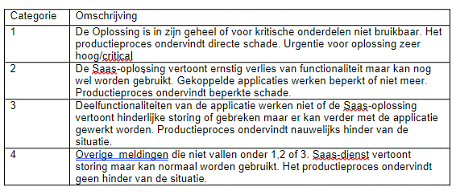 Ten aanzien van de ondersteuning wordt de volgende prioriteitsbepaling gehanteerd:
O.15 | 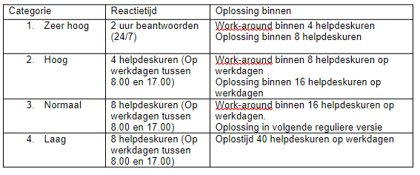 De helpdesk draagt tevens zorg voor relateren van incidenten aan reeds bekende problemen m.b.t. de Oplossing. De Opdrachtnemer maakt voor de Opdrachtgever inzichtelijk wanneer een incident in behandeling is genomen en wat de status van afhandeling is. De Opdrachtnemer is eindverantwoordelijk voor het beheren van incidenten;
Facturatie en indexering
O.16 | Alle prijzen en tarieven zijn op basis van prijspeil van 2024 en zijn in ieder geval vast tot 12 maanden na ingangsdatum van de overeenkomst;
O.17 | Ten hoogste één maal per jaar, voor het eerst op 01-01-2025, kunnen de door u geoffreerde prijzen en tarieven worden geïndexeerd;
O.18 | De tarieven worden geindexeerd conform de GIBIT 2020;
O.19 | Indien in een jaar afgezien is van het herzien van prijzen en tarieven, dan vindt indexering in het daarop volgende jaar slechts plaats over de periode van één jaar. Van indexering over meerdere jaren is derhalve nimmer sprake;
O.20 | U maakt uw voornemen voor prijsverhoging minimaal 4 weken voor de ingangsdatum van de verlenging bekend aan de contactpersoon van de gemeente Den Helder. Gewijzigde prijzen en tarieven gaan pas in na toestemming van de gemeente Den Helder;
O.21 | Facturen moeten worden gestuurd naar: crediteuren@denhelder.nl ;
O.22 | U dient uw factuur achteraf per maand bij Opdrachtgever in te dienen;
O.23 | Op de factuur dienen minimaal de volgende gegevens vermeld te worden:
 | · Naam, adres, postcode, woonplaats;
 | · Bank/gironummer en de benodigde IBAN- en BIC-gegevens;
 | · Btw-nummer;
 | · KvK-nummer;
 | · Factuuradres Opdrachtnemer;
 | · Team Omgeving / Naam contactpersoon;
 | · Omschrijving uitgevoerde dienstverlening;
 | · Het aantal daadwerkelijk gemaakte uren per week;
 | · Prijs excl. en incl. Btw;
 | · Periode waarop factuur betrekking heeft;
 | · Referentienummer 2023-011513;
O.24 | Betaling vindt plaats door gemeente Den Helder binnen dertig (30) dagen nadat de factuur is ontvangen;
O.25 | Indien een factuur onvolledig is, zal dit tot onnodige vertraging leiden en/of zal de gemeente Den Helder deze factuur niet betalen;
Evaluatie en communicatie
O.26 | Ten minste 1 x per half jaar en uiterlijk 6 maanden voor het verstrijken van de looptijd van de Overeenkomst of eventuele optiejaar wordt de Overeenkomst geëvalueerd. In deze evaluatie worden in elk geval de volgende onderwerpen besproken:
 | a. Kwaliteit dienstverlening / Inzet personeel door Opdrachtnemer;
 | b. Samenwerking Opdrachtgever en Opdrachtnemer;
 | c. Hulpvragen en Incidenten over de afgelopen periode;
 | d. Andere relevante zaken;
O.27 | Van deze evaluatie maakt Opdrachtgever een schriftelijk verslag. In het geval Opdrachtnemer wenst te reageren op het verslag, wordt deze reactie aan het verslag gehecht;
O.28 | Indien hiertoe aanleiding is kan zowel Opdrachtgever als Opdrachtnemer verzoeken om een extra evaluatie;
O.29 | Alle kosten die samenhangen met de te voeren evaluatiegesprekken, b.v. reiskosten, gebruik van evt. een management-/rapportagetool, maken van rapportages en dergelijke, kunnen niet bij Opdrachtgever in rekening worden gebracht. Deze kosten dienen verwerkt te worden in de geoffreerde tarieven;
O.30 | Indien de contactpersoon van Aanbestedende dienst dan wel van de Opdrachtnemer zoals genoemd in de Overeenkomst wijzigt, informeert de partij waar de wijziging plaats vindt de andere partij binnen 5 werkdagen over deze wijziging inclusief de contactgegevens van de nieuwe contactpersoon;

